ログイン
画面仕様書 |  |  | システム名称 |  |  | サブシステム名称 |  |  |  | クラス番号
 |  |  |  |  |  |  |  |  |  | 2B25KS
名称 | ログイン画面 |  | 販売在庫管理システム |  |  | 社員管理システム |  |  |  | 氏名
 |  |  |  |  |  |  |  |  |  | 中山葉水
 |  |  |  |  |  |  | 画面詳細
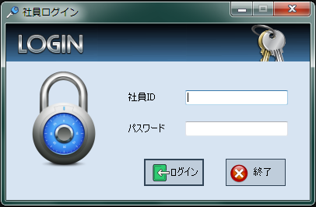
 |  |  |  |  |  |  | フォーム名 |  | Login_Form

 |  |  |  |  |  |  | 画面サイズ |  | 406. 265

 |  |  |  |  |  |  | 背景色 |  | rgb(215, 228, 242)

 |  |  |  |  |  |  | 文字種類 |  | MS UI Gothic

 |  |  |  |  |  |  | 文字サイズ |  | 9

 |  |  |  |  |  |  | 文字色 |  | 黒

 |  |  |  |  |  |  | 注意事項

 | 名称 | 使用コントロール | Caption | 初期値 | 必須入力 | TAB順 | 桁制限 | その他
1 | pictureBoxHeader1 | pictureBox |  |  |  | -
2 | pictureBoxHeader2 | pictureBox |  |  |  | -
3 | pictureBoxHeader3 | pictureBox |  |  |  | -
4 | pictureBoxHeader4 | pictureBox |  |  |  | -
5 | pictureBoxKey | pictureBox |  |  |  | -
6 | labelEID | label | 社員ID |  |  | ‐
7 | txtboxEID | textbox |  |  | 〇 | 1 | 4
8 | labelEpass | label | パスワード |  |  | ‐
9 | textboxEpass | textbox |  |  | 〇 | 2 | 40
10 | buttonLogin | button | ログイン |  |  | 3
11 | buttonExit | button | 終了 |  |  | 4
12
13
14
15
16
17
18
19
20
21
22
23
24
25
26
27
28
29
30
31
32
33
34

その他

メインメニュー
画面仕様書 |  |  | システム名称 |  |  | サブシステム名称 |  |  |  | クラス番号
 |  |  |  |  |  |  |  |  |  | 2B25KS
名称 | メインメニュー |  | 販売在庫管理システム |  |  | 社員管理 |  |  |  | 氏名
 |  |  |  |  |  |  |  |  |  | 中山 葉水
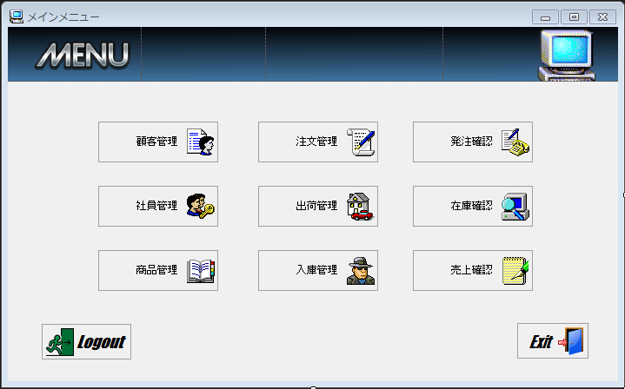
 |  |  |  |  |  |  | 画面詳細

 |  |  |  |  |  |  | フォーム名 |  | MainMenuForm

 |  |  |  |  |  |  | 画面サイズ |  | 718, 447

 |  |  |  |  |  |  | 背景色 |  | rgb(215, 228, 242)

 |  |  |  |  |  |  | 文字種類 |  | MS ゴシック

 |  |  |  |  |  |  | 文字サイズ |  | 9

 |  |  |  |  |  |  | 文字色 |  | 黒

 | 名称 | 使用コントロール | Caption | 初期値 | 必須入力 | TAB順 | 桁制限 | その他
1 | pictureBoxHeader1 | pictureBox |  |  |  | -
2 | pictureBoxHeader2 | pictureBox |  |  |  | -
3 | pictureBoxHeader3 | pictureBox |  |  |  | -
4 | pictureBoxHeader4 | pictureBox |  |  |  | -
5 | buttonCustomer | button | 顧客管理 |  |  | 1
6 | buttonEmployee | button | 社員管理 |  |  | 2
7 | buttonProduct | button | 商品管理 |  |  | 3
8 | buttonOrder | button | 注文管理 |  |  | 4
9 | buttonShip | button | 出荷管理 |  |  | 5
10 | buttonStock | button | 在庫確認 |  |  | 6
11 | buttonOrdering | button | 発注確認 |  |  | 7
12 | buttonLoad | button | 入庫確認 |  |  | 8
13 | buttonSales | button | 売上確認 |  |  | 9
14 | buttonExit | button | EXIT |  |  | 11
15 | buttonLogout | butoon | Logout |  |  | 10
16
17
18
19
20
21
22
23
24
25
26
27
28
29
30
31
32
33
34

顧客管理
画面仕様書 |  |  | システム名称 |  |  | サブシステム名称 |  |  |  | クラス番号
 |  |  |  |  |  |  |  |  |  | 2B29KN
名称 | 顧客管理 |  | 販売在庫管理システム |  |  | 顧客管理 |  |  |  | 氏名
 |  |  |  |  |  |  |  |  |  | 河田佑樹
 |  |  |  |  |  |  | 画面詳細

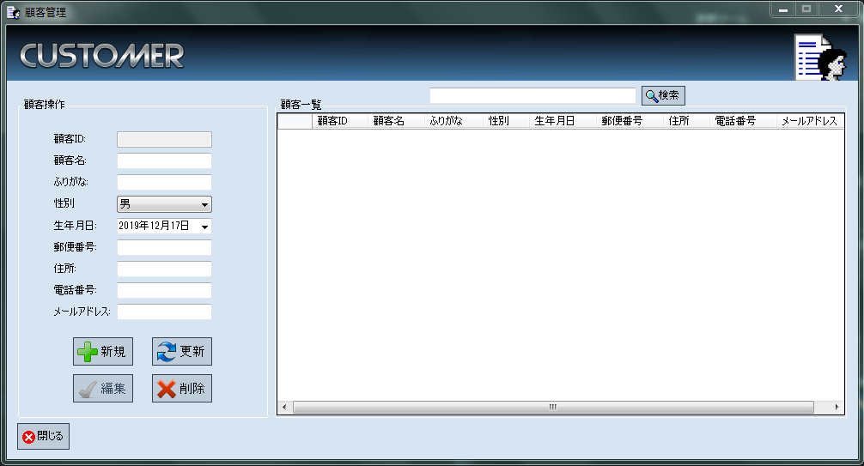
 |  |  |  |  |  |  | フォーム名 |  | CustomerListForm

 |  |  |  |  |  |  | 画面サイズ |  | 1007, 544

 |  |  |  |  |  |  | 背景色 |  | rgb(215, 228, 242)

 |  |  |  |  |  |  | 文字種類 |  | MS ゴシック

 |  |  |  |  |  |  | 文字サイズ |  | 9

 |  |  |  |  |  |  | 文字色 |  | 黒

 |  |  |  |  |  |  | 注意事項

 | 名称 | 使用コントロール | Caption | 初期値 | 必須入力 | TAB順 | 桁制限 | その他
1 | pictureBoxHeader1 | pictureBox |  |  |  | -
2 | pictureBoxHeader2 | pictureBox |  |  |  | -
3 | pictureBoxHeader3 | pictureBox |  |  |  | -
4 | pictureBoxHeader4 | pictureBox |  |  |  | -
5 | pictureBoxHeader5 | pictureBox |  |  |  | -
6 | groupBoxCoperation | groupBox | 顧客操作 |  |  | -
7 | labelCid | label | 顧客ID |  |  | -
8 | textboxCID | textbox |  |  |  | - | 4
9 | labelCname | label | 顧客名 |  |  | -
10 | textBoxCname | textbox |  |  | 〇 | 1 | 20
11 | labelChurigana | label | ふりがな |  |  | -
12 | textBoxChurigana | textbox |  |  | 〇 | 2 | 40
13 | labelCsex | label | 性別 |  |  | -
14 | comboBox1Csex | comboBox |  |  | 〇 | 3
15 | labelCbirth | label | 生年月日 |  |  | -
16 | dateTimePickerCbirth | dateTimePicker |  |  | 〇 | 4
17 | labelCpost | label | 郵便番号 |  |  | -
18 | textBoxCpost | textbox |  |  | 〇 | 5 | 7
19 | labelCaddress | label | 住所 |  |  | -
20 | textBoxCaddress | textbox |  |  | 〇 | 6 | 50
21 | labelCphone | label | 電話番号 |  |  | -
22 | textBoxCphone | textbox |  |  | 〇 | 7 | 12
23 | labelCmail | label | メールアドレス |  |  | -
24 | textboxCmail | textbox |  |  | 〇 | 8 | 60
25 | buttonAdd | button | 追加 |  |  | 11
26 | buttonNew | button | 新規 |  |  | 9
27 | buttonRefresh | button | 更新 |  |  | 10
28 | buttonRemove | button | 削除 |  |  | 12
29 | SearchTextbox | Textbox |  |  |  | 13 | 50
30 | buttonSearch | button | 検索 |  |  | 14
31 | groupBoxClist | groupBox | 顧客一覧 |  |  | -
32 | dataGridViewClist | dataGridView |  |  |  | -
33 | buttonClose | button | 閉じる |  |  | 15 |  | このフォームを閉じる
34
35
36

その他

社員管理
画面仕様書 |  |  | システム名称 |  |  | サブシステム名称 |  |  |  | クラス番号
 |  |  |  |  |  |  |  |  |  | 2B25KS
名称 | 社員管理 |  | 販売在庫管理システム |  |  | 社員管理 |  |  |  | 氏名
 |  |  |  |  |  |  |  |  |  | 中山 葉水
 |  |  |  |  |  |  | 画面詳細
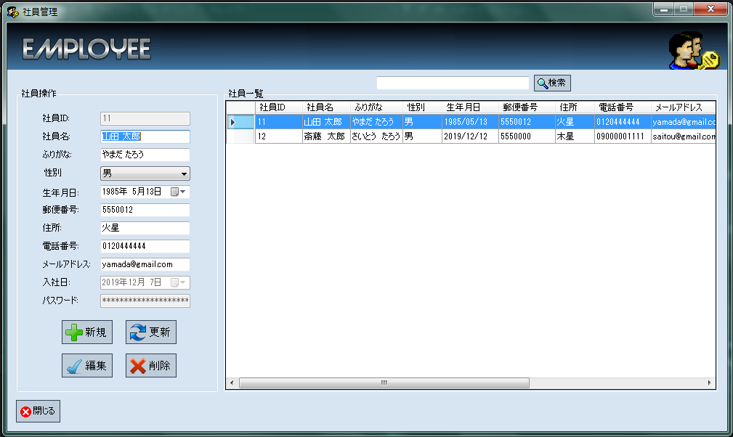
 |  |  |  |  |  |  | フォーム名 |  | EmployeeListForm

 |  |  |  |  |  |  | 画面サイズ |  | 1007, 601

 |  |  |  |  |  |  | 背景色 |  | rgb(215, 228, 242)

 |  |  |  |  |  |  | 文字種類 |  | MS ゴシック

 |  |  |  |  |  |  | 文字サイズ |  | 9

 |  |  |  |  |  |  | 文字色 |  | 黒

 | 名称 | 使用コントロール | Caption | 初期値 | 必須入力 | TAB順 | 桁制限 | その他
1 | pictureBoxHeader1 | pictureBox |  |  |  | -
2 | pictureBoxHeader2 | pictureBox |  |  |  | -
3 | pictureBoxHeader3 | pictureBox |  |  |  | -
4 | pictureBoxHeader4 | pictureBox |  |  |  | -
5 | pictureBoxHeader5 | pictureBox |  |  |  | -
6 | groupBoxEoperation | groupBox | 社員操作 |  |  | -
7 | labelEid | label | 社員ID |  |  | -
8 | textBoxEID | textbox |  |  |  | - | 4
9 | labelEname | label | 社員名 |  |  | -
10 | textBoxEname | textbox |  |  | 〇 | 1 | 20
11 | labelEhurigana | label | ふりがな |  |  | -
12 | textBoxEhurigana | textbox |  |  | 〇 | 2 | 40
13 | labelEsex | label | 性別 |  |  | -
14 | comboBox1Esex | comboBox |  |  | 〇 | 3
15 | labelEbirth | label | 生年月日 |  |  | -
16 | dateTimePickerEbirth | dateTimePicker |  |  | 〇 | 4
17 | labelEpost | label | 郵便番号 |  |  | -
18 | textBoxEpost | textbox |  |  | 〇 | 5 | 7
19 | labelEaddress | label | 住所 |  |  | -
20 | textBoxEaddress | textbox |  |  | 〇 | 6 | 50
21 | labelEphone | label | 電話番号 |  |  | -
22 | textBoxEphone | textbox |  |  | 〇 | 7 | 12
23 | labelEmail | label | メールアドレス |  |  | -
24 | textBoxEmail | textbox |  |  | 〇 | 8 | 60
25 | buttonAdd | button | 追加 |  |  | 13
26 | buttonNew | button | 新規 |  |  | 11
27 | buttonRefresh | button | 更新 |  |  | 12
28 | buttonRemove | button | 削除 |  |  | 14
29 | SearchTextbox | Textbox |  |  |  | 15 | 50
30 | buttonSearch | button | 検索 |  |  | 16
31 | groupBoxElist | groupBox | 社員一覧 |  |  | -
32 | dataGridViewElist | dataGridView |  |  |  | -
33 | buttonClose | button | 閉じる |  |  | 15 |  | このフォームを閉じる
34 | labelEjoin | label | 入社日 |  |  | ‐
35 | dateTimePickerEjoin | dateTimePicker |  |  | 〇 | 9
36 | labelBoxEpass | label | パスワード |  |  |  | 30
37 | textBoxEpass | textbox |  |  | 〇 | 10

商品管理
画面仕様書 |  |  | システム名称 |  |  | サブシステム名称 |  |  |  | クラス番号
 |  |  |  |  |  |  |  |  |  | 2B29KN
名称 | 商品管理 |  | 販売在庫管理システム |  |  | 商品管理 |  |  |  | 氏名
 |  |  |  |  |  |  |  |  |  | 河田佑樹
 |  |  |  |  |  |  | 画面詳細

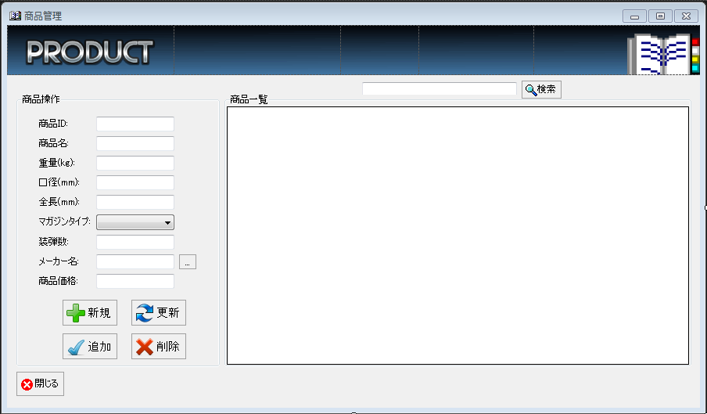
 |  |  |  |  |  |  | フォーム名 |  | ProductListForm

 |  |  |  |  |  |  | 画面サイズ |  | 902, 527

 |  |  |  |  |  |  | 背景色 |  | rgb(215, 228, 242)

 |  |  |  |  |  |  | 文字種類 |  | MS ゴシック

 |  |  |  |  |  |  | 文字サイズ |  | 9

 |  |  |  |  |  |  | 文字色 |  | 黒

 |  |  |  |  |  |  | 注意事項

 | 名称 | 使用コントロール | Caption | 初期値 | 必須入力 | TAB順 | 桁制限 | その他
1 | pictureBoxHeader1 | pictureBox |  |  |  | -
2 | pictureBoxHeader2 | pictureBox |  |  |  | -
3 | pictureBoxHeader3 | pictureBox |  |  |  | -
4 | pictureBoxHeader4 | pictureBox |  |  |  | -
5 | pictureBoxHeader5 | pictureBox |  |  |  | -
6 | groupBoxPoperation | groupBox | 商品操作 |  |  | -
7 | labelPid | label | 商品ID |  |  | -
8 | textBoxPID | textbox |  |  |  | - | 4
9 | labelPname | label | 商品名 |  |  | -
10 | textBoxPname | textbox |  |  | 〇 | 1 | 50
11 | labelPweight | label | 重量(kg) |  |  | -
12 | textBoxPweight | textbox |  |  | 〇 | 2 | 4
13 | labelPcaliber | label | 口径(mm) |  |  | -
14 | textBoxPcaliber | textbox |  |  | 〇 | 3 | 6
15 | labelPlength | label | 全長(mm) |  |  | -
16 | textBoxPlength | textbox |  |  | 〇 | 4 | 4
17 | labelPmagazine | label | マガジンタイプ |  |  | -
18 | textBoxPmagazine | comboBox |  |  | 〇 | 5
19 | labelPcapa | label | 装弾数 |  |  | -
20 | textBoxPcapa | textbox |  |  | 〇 | 6 | 4
21 | labelPmaker | label | メーカー名 |  |  | -
22 | textBoxPmaker | textbox |  |  | 〇 | - | 30
23 | labelPcurrency | label | 商品価格 |  |  | -
24 | textBoxPcurrency | textbox |  |  | 〇 | 8 | 8
25 | buttonAdd | button | 追加 |  |  | 11
26 | buttonNew | button | 新規 |  |  | 9
27 | buttonRefresh | button | 更新 |  |  | 10
28 | buttonRemove | button | 削除 |  |  | 12
29 | SearchTextbox | Textbox |  |  |  | 13 | 50
30 | buttonSearch | button | 検索 |  |  | 14
31 | groupBoxPlist | groupBox | 商品一覧 |  |  | -
32 | dataGridViewPlist | dataGridView |  |  |  | -
33 | buttonClose | button | 閉じる |  |  | 15 |  | このフォームを閉じる
34 | buttonPmaker | button | … |  |  | 7 |  | メーカーを選択する

注文管理
画面仕様書 |  |  | システム名称 |  |  | サブシステム名称 |  |  |  | クラス番号
 |  |  |  |  |  |  |  |  |  | 2B29KN
名称 | 注文管理 |  | 販売在庫管理システム |  |  | 注文管理 |  |  |  | 氏名
 |  |  |  |  |  |  |  |  |  | 河田佑樹
 |  |  |  |  |  |  | 画面詳細
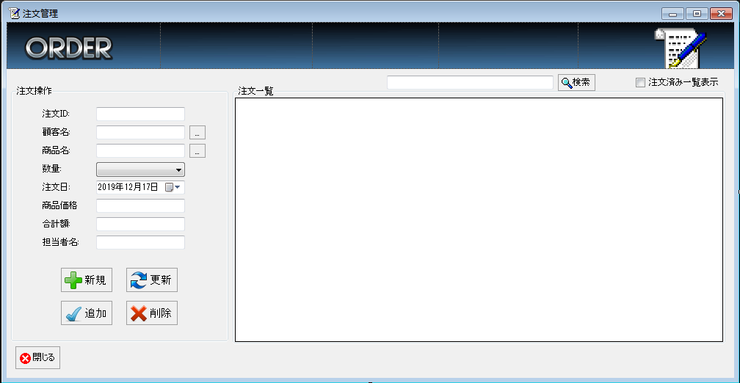
 |  |  |  |  |  |  | フォーム名 |  | OrderListForm

 |  |  |  |  |  |  | 画面サイズ |  | 1007, 523

 |  |  |  |  |  |  | 背景色 |  | rgb(215, 228, 242)

 |  |  |  |  |  |  | 文字種類 |  | MS ゴシック

 |  |  |  |  |  |  | 文字サイズ |  | 9

 |  |  |  |  |  |  | 文字色 |  | 黒

 |  |  |  |  |  |  | 注意事項

 | 名称 | 使用コントロール | Caption | 初期値 | 必須入力 | TAB順 | 桁制限 | その他
1 | pictureBoxHeader1 | pictureBox |  |  |  | -
2 | pictureBoxHeader2 | pictureBox |  |  |  | -
3 | pictureBoxHeader3 | pictureBox |  |  |  | -
4 | pictureBoxHeader4 | pictureBox |  |  |  | -
5 | pictureBoxHeader5 | pictureBox |  |  |  | -
6 | groupBoxODoperation | groupBox | 注文操作 |  |  | -
7 | labelOid | label | 注文ID |  |  | -
8 | textBoxOID | textbox |  |  |  | - | 4
9 | labelCname | label | 顧客名 |  |  | -
10 | textBoxCname | textbox |  |  | 〇 | - | 20
11 | labelPname | label | 商品名 |  |  | -
12 | textBoxPname | textbox |  |  | 〇 | - | 50
13 | labelOquantity | label | 数量 |  |  | -
14 | comboBoxOquantity | comboBox |  |  | 〇 | 3
15 | labelOdate | label | 注文日 |  |  | -
16 | dateTimePickerOdate | dateTimePicker |  |  | 〇 | -
17 | labelPcurrency | label | 商品価格 |  |  | -
18 | textBoxPcurrency | textbox |  |  | 〇 | - | 8
19 | labelOcurrency | label | 合計額 |  |  | -
20 | textBoxOcurrency | textbox |  |  | 〇 | - | 16
21 | labelEname | label | 担当者名 |  |  | -
22 | textBoxEname | textbox |  |  | 〇 | - | 20
23 | buttonCname | button | … |  |  | 1 |  | 顧客を選択する
24 | buttonPname | button | … |  | 〇 | 2 |  | 商品を選択する
25 | buttonAdd | button | 追加 |  |  | 6
26 | buttonNew | button | 新規 |  |  | 4
27 | buttonRefresh | button | 更新 |  |  | 5
28 | buttonRemove | button | 削除 |  |  | 7
29 | SearchTextbox | Textbox |  |  |  | 8 | 50
30 | buttonSearch | button | 検索 |  |  | 9
31 | groupBoxOlist | groupBox | 商品一覧 |  |  | -
32 | dataGridViewOlist | dataGridView |  |  |  | -
33 | buttonClose | button | 閉じる |  |  | 10 |  | このフォームを閉じる

出荷管理
画面仕様書 |  |  | システム名称 |  |  | サブシステム名称 |  |  |  | クラス番号
 |  |  |  |  |  |  |  |  |  | 2B29KN
名称 | 出荷管理 |  | 販売在庫管理システム |  |  | 出荷管理 |  |  |  | 氏名
 |  |  |  |  |  |  |  |  |  | 河田佑樹
 |  |  |  |  |  |  | 画面詳細
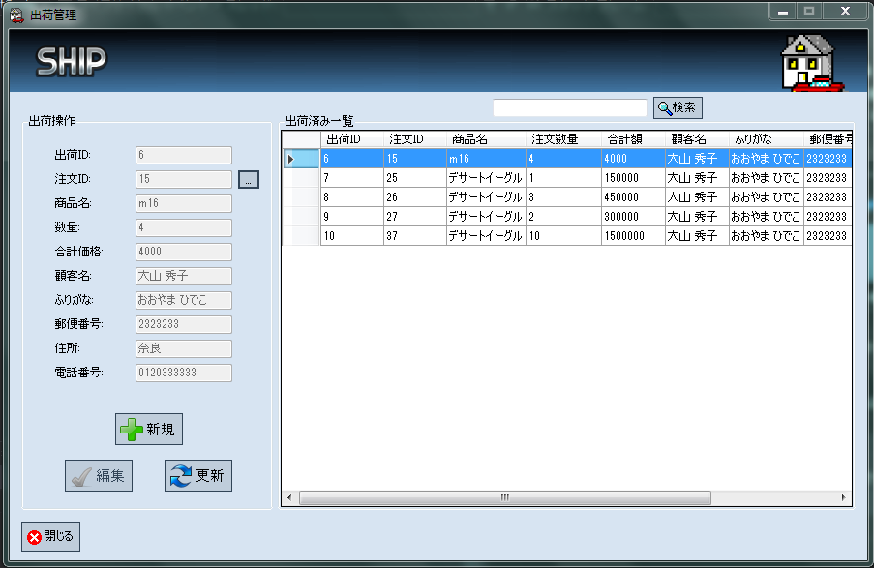
 |  |  |  |  |  |  | フォーム名 |  | ShipListForm

 |  |  |  |  |  |  | 画面サイズ |  | 902, 586

 |  |  |  |  |  |  | 背景色 |  | rgb(215, 228, 242)

 |  |  |  |  |  |  | 文字種類 |  | MS ゴシック

 |  |  |  |  |  |  | 文字サイズ |  | 9

 |  |  |  |  |  |  | 文字色 |  | 黒

 |  |  |  |  |  |  | 注意事項

 | 名称 | 使用コントロール | Caption | 初期値 | 必須入力 | TAB順 | 桁制限 | その他
1 | pictureBoxHeader1 | pictureBox |  |  |  | -
2 | pictureBoxHeader2 | pictureBox |  |  |  | -
3 | pictureBoxHeader3 | pictureBox |  |  |  | -
4 | pictureBoxHeader4 | pictureBox |  |  |  | -
5 | pictureBoxHeader5 | pictureBox |  |  |  | -
6 | groupBoxSoperation | groupBox | 出荷操作 |  |  | -
7 | labelSid | label | 出荷ID |  |  | -
8 | textBoxSID | textbox |  |  | ○ | - | 4
9 | labelOid | label | 注文ID |  |  | -
10 | textBoxOID | textbox |  |  | 〇 | - | 4
11 | labelPname | label | 商品名 |  |  | -
12 | textBoxPname | textbox |  |  | 〇 | - | 50
13 | labelOquantity | label | 数量 |  |  | -
14 | textBoxOquantity | textBox |  |  | 〇 | - | 2
15 | labelOcurrency | label | 合計価格 |  |  | -
16 | textBoxOcurrency | textbox |  |  | 〇 | - | 8
17 | labelCname | label | 顧客名 |  |  | -
18 | textBoxCname | textbox |  |  | 〇 | - | 20
19 | labelChurigana | label | ふりがな |  |  | -
20 | textBoxChurigana | textbox |  |  | 〇 | - | 40
21 | labelCpost | label | 郵便番号 |  |  | -
22 | textBoxCpost | textbox |  |  | 〇 | - | 7
23 | labelCaddress | label | 住所 |  |  | -
24 | textBoxCaddress | textbox |  |  | ○ | - | 50
25 | labelCphone | label | 電話番号 |  |  | -
26 | textBoxCphone | textbox |  |  | ○ | - | 12
27 | buttonOid | button | … |  |  | 1 |  | 注文を選択する
28 | buttonAdd | button | 追加 |  |  | 3
29 | buttonNew | button | 新規 |  |  | 2
30 | buttonRefresh | button | 更新 |  |  | 4
31 | SearchTextbox | Textbox |  |  |  | 5 | 50
32 | buttonSearch | button | 検索 |  |  | 6
33 | groupBoxOlist | groupBox | 出荷済み一覧 |  |  | -
34 | dataGridViewOlist | dataGridView |  |  |  | -
35 | buttonClose | button | 閉じる |  |  | 7 |  | このフォームを閉じる

在庫確認
画面仕様書 |  |  | システム名称 |  |  | サブシステム名称 |  |  |  | クラス番号
 |  |  |  |  |  |  |  |  |  | 2B21KS
名称 | 在庫一覧 |  | 販売在庫管理システム |  |  | 在庫管理 |  |  |  | 氏名
 |  |  |  |  |  |  |  |  |  | 川戸 康暉
 |  |  |  |  |  |  | 画面詳細
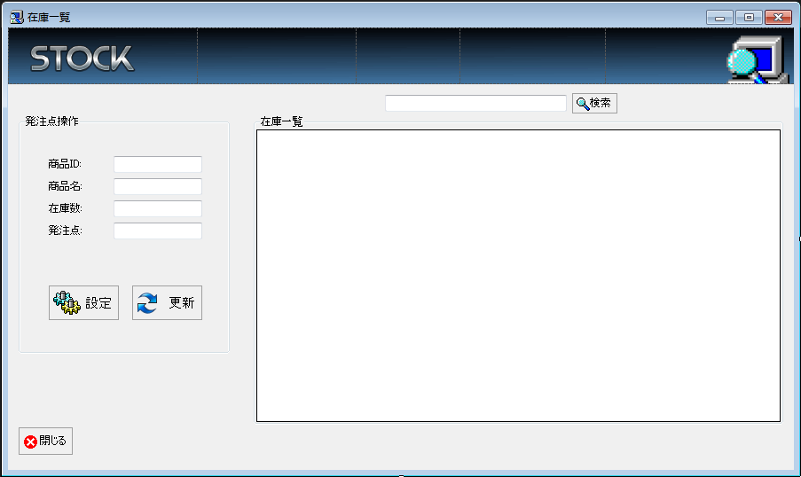
 |  |  |  |  |  |  | フォーム名 |  | StockListForm

 |  |  |  |  |  |  | 画面サイズ |  | 902, 537

 |  |  |  |  |  |  | 背景色 |  | rgb(215, 228, 242)

 |  |  |  |  |  |  | 文字種類 |  | MS ゴシック

 |  |  |  |  |  |  | 文字サイズ |  | 9

 |  |  |  |  |  |  | 文字色 |  | 黒

 | 名称 | 使用コントロール | Caption | 初期値 | 必須入力 | TAB順 | 桁制限 | その他
1 | pictureBoxHeader1 | pictureBox |  |  |  | -
2 | pictureBoxHeader2 | pictureBox |  |  |  | -
3 | pictureBoxHeader3 | pictureBox |  |  |  | -
4 | pictureBoxHeader4 | pictureBox |  |  |  | -
5 | pictureBoxHeader5 | pictureBox |  |  |  | -
6 | groupBoxSToperation | groupBox | 発注点操作 |  |  | -
7 | labelPid | label | 商品ID |  |  | -
8 | textBoxPID | textbox |  |  | ○ | - | 4
9 | labelPname | label | 商品名 |  |  | -
10 | textBoxPname | textbox |  |  | 〇 | - | 50
11 | labelStstock | label | 在庫数 |  |  | -
12 | textBoxStstock | textBox |  |  | 〇 | - | 4
13 | labelStpoint | label | 発注点 |  |  | -
14 | textBoxStpoint | textbox |  |  | 〇 | 1 | 4
15 | buttonSet | button | 設定 |  |  | 2
16 | buttonRefresh | button | 更新 |  |  | 3
17 | SearchTextbox | Textbox |  |  |  | 4 | 50
18 | buttonSearch | button | 検索 |  |  | 5
19 | groupBoxSTlist | groupBox | 在庫一覧 |  |  | -
20 | dataGridViewSTlist | dataGridView |  |  |  | -
21 | buttonClose | button | 閉じる |  |  | 6 |  | このフォームを閉じる

発注確認
画面仕様書 |  |  | システム名称 |  |  | サブシステム名称 |  |  |  | クラス番号
 |  |  |  |  |  |  |  |  |  | 2B29KN
名称 | 発注リスト |  | 販売在庫管理システム |  |  | 発注管理 |  |  |  | 氏名
 |  |  |  |  |  |  |  |  |  | 河田佑樹
 |  |  |  |  |  |  | 画面詳細
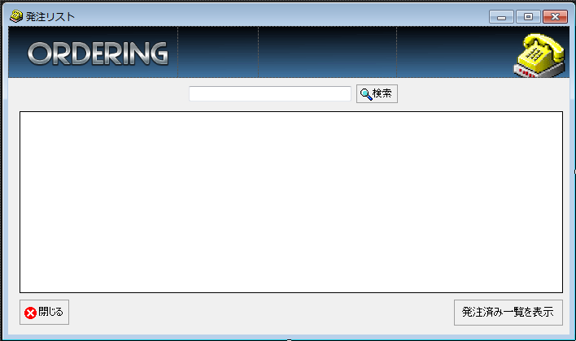
 |  |  |  |  |  |  | フォーム名 |  | OrderingListForm

 |  |  |  |  |  |  | 画面サイズ |  | 706, 418

 |  |  |  |  |  |  | 背景色 |  | rgb(215, 228, 242)

 |  |  |  |  |  |  | 文字種類 |  | MS ゴシック

 |  |  |  |  |  |  | 文字サイズ |  | 9

 |  |  |  |  |  |  | 文字色 |  | 黒

 |  |  |  |  |  |  | 注意事項

 | 名称 | 使用コントロール | Caption | 初期値 | 必須入力 | TAB順 | 桁制限 | その他
1 | pictureBoxHeader1 | pictureBox |  |  |  | -
2 | pictureBoxHeader2 | pictureBox |  |  |  | -
3 | pictureBoxHeader3 | pictureBox |  |  |  | -
4 | pictureBoxHeader4 | pictureBox |  |  |  | -
5 | buttonToOrdered | button | 発注済み一覧を表示 |  |  | 3
6 | SearchTextbox | Textbox |  |  |  | 1 | 50
7 | buttonSearch | button | 検索 |  |  | 2
8 | dataGridViewOrderinglist | dataGridView |  |  |  | -
9 | buttonClose | button | 閉じる |  |  | 4 |  | このフォームを閉じる
10
11
12
13

その他

入庫確認
画面仕様書 |  |  | システム名称 |  |  | サブシステム名称 |  |  |  | クラス番号
 |  |  |  |  |  |  |  |  |  | 2B29KN
名称 | 入庫管理 |  | 販売在庫管理システム |  |  | 入庫管理 |  |  |  | 氏名
 |  |  |  |  |  |  |  |  |  | 河田佑樹
 |  |  |  |  |  |  | 画面詳細

 |  |  |  |  |  |  | フォーム名 |  | LoadedListForm
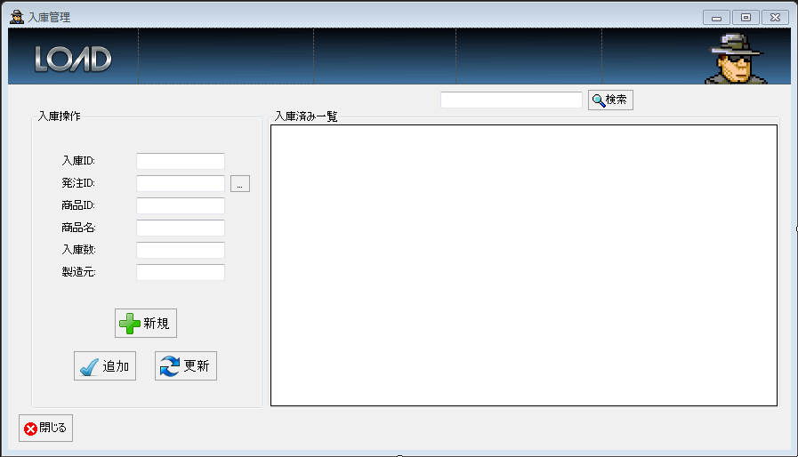
 |  |  |  |  |  |  | 画面サイズ |  | 896, 513

 |  |  |  |  |  |  | 背景色 |  | rgb(215, 228, 242)

 |  |  |  |  |  |  | 文字種類 |  | MS ゴシック

 |  |  |  |  |  |  | 文字サイズ |  | 9

 |  |  |  |  |  |  | 文字色 |  | 黒

 |  |  |  |  |  |  | 注意事項

 | 名称 | 使用コントロール | Caption | 初期値 | 必須入力 | TAB順 | 桁制限 | その他
1 | pictureBoxHeader1 | pictureBox |  |  |  | -
2 | pictureBoxHeader2 | pictureBox |  |  |  | -
3 | pictureBoxHeader3 | pictureBox |  |  |  | -
4 | pictureBoxHeader4 | pictureBox |  |  |  | -
5 | pictureBoxHeader5 | pictureBox |  |  |  | -
6 | groupBoxLoperation | groupBox | 入庫操作 |  |  | -
7 | labelLid | label | 入庫ID |  |  | -
8 | textBoxLID | textbox |  |  | ○ | - | 4
9 | labelLid | label | 発注ID |  |  | -
10 | textBoxLID | textbox |  |  | 〇 | - | 4
11 | labelPid | label | 商品ID |  |  | -
12 | textBoxPID | textBox |  |  | 〇 | - | 4
13 | labelPname | label | 商品名 |  |  | -
14 | textBoxPname | textbox |  |  | 〇 | - | 50
15 | labelLquantity | label | 入庫数 |  |  | -
16 | textBoxLquantity | textbox |  |  | ○ | - | 2
17 | labelLmaker | label | 製造元 |  |  | -
18 | textBoxLmaker | textbox |  |  | ○ | - | 30
19 | buttonNew | button | 新規 |  |  | 2
20 | buttonRefresh | button | 更新 |  |  | 4
21 | buttonAdd | button | 追加 |  |  | 3
22 | SearchTextbox | Textbox |  |  |  | 5 | 50
23 | buttonSearch | button | 検索 |  |  | 6
24 | groupBoxLlist | groupBox | 入庫済み一覧 |  |  | -
25 | dataGridViewLlist | dataGridView |  |  |  | -
26 | buttonClose | button | 閉じる |  |  | 7 |  | このフォームを閉じる
27 | buttonOid | button | … |  |  | 1 |  | 発注選択をする
28
29
30
31
32
33

その他

売上確認
画面仕様書 |  |  | システム名称 |  |  | サブシステム名称 |  |  |  | クラス番号
 |  |  |  |  |  |  |  |  |  | 2B25KS
名称 | 売上一覧 |  | 販売在庫管理システム |  |  | 売上管理 |  |  |  | 氏名
 |  |  |  |  |  |  |  |  |  | 中山 葉水
 |  |  |  |  |  |  | 画面詳細
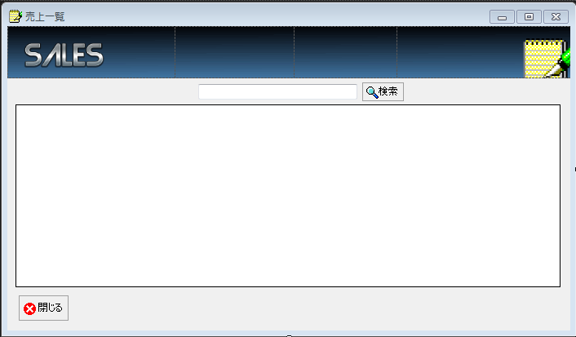
 |  |  |  |  |  |  | フォーム名 |  | SalesListForm

 |  |  |  |  |  |  | 画面サイズ |  | 706, 411

 |  |  |  |  |  |  | 背景色 |  | rgb(215, 228, 242)

 |  |  |  |  |  |  | 文字種類 |  | MS ゴシック

 |  |  |  |  |  |  | 文字サイズ |  | 9

 |  |  |  |  |  |  | 文字色 |  | 黒

 | 名称 | 使用コントロール | Caption | 初期値 | 必須入力 | TAB順 | 桁制限 | その他
1 | pictureBoxHeader1 | pictureBox |  |  |  | -
2 | pictureBoxHeader2 | pictureBox |  |  |  | -
3 | pictureBoxHeader3 | pictureBox |  |  |  | -
4 | pictureBoxHeader4 | pictureBox |  |  |  | -
5 | SearchTextbox | Textbox |  |  |  | 1 | 50
6 | buttonSearch | button | 検索 |  |  | 2
7 | dataGridViewSalist | dataGridView |  |  |  | -
8 | buttonClose | button | 閉じる |  |  | 3 |  | このフォームを閉じる
9
10
11
12

発注済み一覧
画面仕様書 |  |  | システム名称 |  |  | サブシステム名称 |  |  |  | クラス番号
 |  |  |  |  |  |  |  |  |  | 2B29KN
名称 | 発注済み一覧 |  | 販売在庫管理システム |  |  | 発注管理 |  |  |  | 氏名
 |  |  |  |  |  |  |  |  |  | 河田佑樹
 |  |  |  |  |  |  | 画面詳細

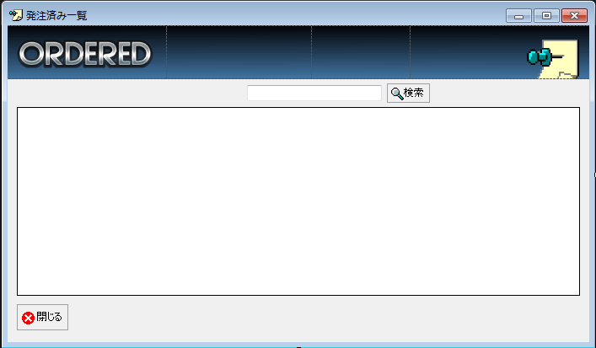
 |  |  |  |  |  |  | フォーム名 |  | OrderedList

 |  |  |  |  |  |  | 画面サイズ |  | 706, 414

 |  |  |  |  |  |  | 背景色 |  | rgb(215, 228, 242)

 |  |  |  |  |  |  | 文字種類 |  | MS ゴシック

 |  |  |  |  |  |  | 文字サイズ |  | 9

 |  |  |  |  |  |  | 文字色 |  | 黒

 |  |  |  |  |  |  | 注意事項

 | 名称 | 使用コントロール | Caption | 初期値 | 必須入力 | TAB順 | 桁制限 | その他
1 | pictureBoxHeader1 | pictureBox |  |  |  | -
2 | pictureBoxHeader2 | pictureBox |  |  |  | -
3 | pictureBoxHeader3 | pictureBox |  |  |  | -
4 | pictureBoxHeader4 | pictureBox |  |  |  | -
5 | SearchTextbox | Textbox |  |  |  | 1 | 50
6 | buttonSearch | button | 検索 |  |  | 2
7 | dataGridViewOrderedlist | dataGridView |  |  |  | -
8 | buttonClose | button | 閉じる |  |  | 3 |  | このフォームを閉じる
9
10
11
12

その他

グリッドフォーム
画面仕様書 |  |  | システム名称 |  |  | サブシステム名称 |  |  |  | クラス番号
 |  |  |  |  |  |  |  |  |  | 2B29KN
名称 |  |  | 販売在庫管理システム |  |  |  |  |  |  | 氏名
 |  |  |  |  |  |  |  |  |  | 河田佑樹
 |  |  |  |  |  |  | 画面詳細
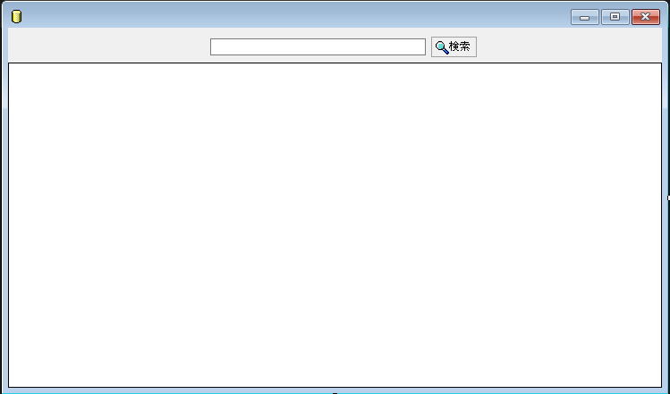
 |  |  |  |  |  |  | フォーム名 |  | GridForm

 |  |  |  |  |  |  | 画面サイズ |  | 747, 441

 |  |  |  |  |  |  | 背景色 |  | rgb(215, 228, 242)

 |  |  |  |  |  |  | 文字種類 |  | MS ゴシック

 |  |  |  |  |  |  | 文字サイズ |  | 9

 |  |  |  |  |  |  | 文字色 |  | 黒

 |  |  |  |  |  |  | 注意事項

 | 名称 | 使用コントロール | Caption | 初期値 | 必須入力 | TAB順 | 桁制限 | その他
1 | SearchTextbox | Textbox |  |  |  | 1 | 50
2 | buttonSearch | button | 検索 |  |  | 2
3 | dataGridView1 | dataGridView |  |  |  | -
4
5
6
7
8
9
10
11
12
13
14
15
16
17
18
19
20
21
22
23
24
25
26
27
28
29
30

その他

